Sheet1
Scene No. | 2
Quest Title | 踏出方舟
Quest Log | 完成任务
Map No. | 22
 | 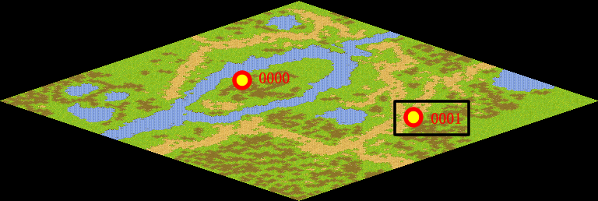
NPC No. | 1
Condition
Dialog | 白正在调查邪恶宠物事件，需要人手，你可以去帮他了。去郊外草地找他吧，他可是托里岛的大帅哥噢！很显眼的！
Select | 1：完成，2：取消
Result | 1 :关闭对话框 消除Qlog-0205-001 , 2 : 关闭对话框

ScriptFile | Qlog-0205-002.scr
 | Q0001-0205-002.scr

